Sumaj Muju
SOLICITUD PDA SUMAJ MUJU
CANTIDAD | UNIDAD | DENOMINACION | ESPECIFICACION TECNICA Y TALLAS | IMAGEN REFERENCIAL | OBSERVACIONES | LUGAR DE ENTREGA
400 | Pieza | Mochilas | MOCHILA ESCOLAR en tela lona americana. Dimensiones: Altura 45 cm, de ancho 30 cm, base 20 cm. Diseño: Con dos divisiones, con bolsillos a los costados y uno frontal, con dos sujetadores regulabless y esponjados con costura reforzada. Colores: color predominante negro y combinaciones con anaranjado Artes: logotipo bordado en dimenciones 8 cm x 4.5 cm | 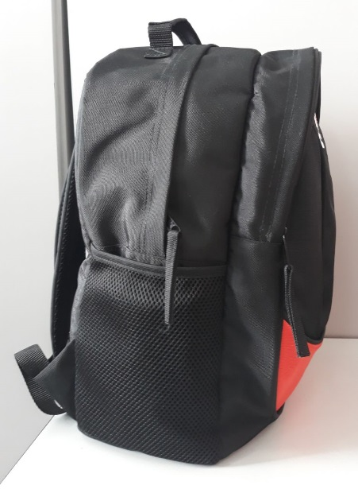 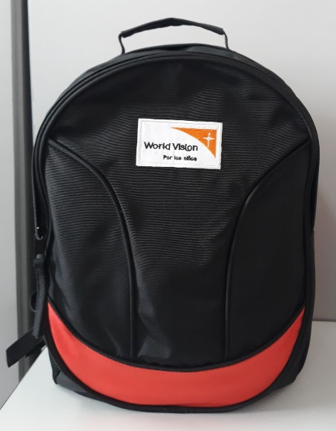 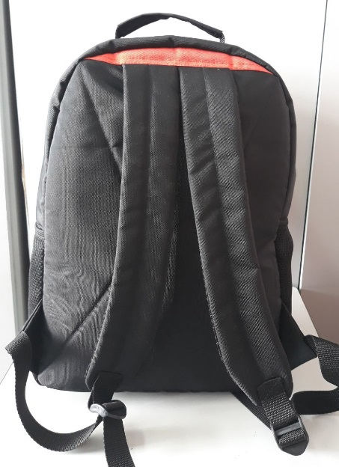 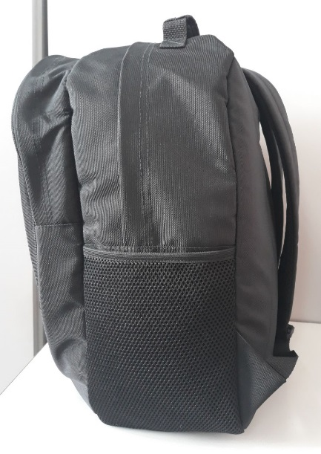 | La propuesta deberá considerar el tiempo de entrega, además necesariamente deberá presentar una muestra terminada con la tela y dimensiones solicitadas. | Oficinas de Visión Mundial - Llallagua
803 | Pza. | Mochilas | MOCHILA ESCOLAR en tela lona americana. Dimensiones: Altura 35 cm, de ancho 30 cm, base 20 cm. Diseño: Con dos divisiones, con bolsillos a los costados y uno frontal, con dos sujetadores regulabless y esponjados con costura reforzada. Colores: color predominante negro y combinaciones con anaranjado Artes: logotipo bordado en dimenciones 8 cm x 4.5 cm
997 | Pza. | Mochilas | MOCHILA ESCOLAR en tela lona americana. Dimensiones: Altura 30 cm, de ancho 30 cm, base 15 cm. Diseño: Con dos divisiones, con bolsillos a los costados y uno frontal, con dos sujetadores regulabless y esponjados con costura reforzada. Colores: color predominante negro y combinaciones con anaranjado Artes: logotipo bordado en dimenciones 8 cm x 4.5 cm
2200
 |  |  | Bordados.- El logotipo deberá bordarse el los colores que se muestran en la imagen, las dimensiones del bordado son 8 cm x 4.5 cm. | 

Sausisa
SOLICITUD PDA SAUSISA
CANTIDAD | UNIDAD | DENOMINACION | ESPECIFICACION TECNICA Y TALLAS | IMAGEN REFERENCIAL | OBSERVACIONES | LUGAR DE ENTREGA
705 | Pieza | Mochilas | MOCHILA ESCOLAR en tela lona americana. Dimensiones: Altura 45 cm, de ancho 30 cm, base 20 cm. Diseño: Con dos divisiones, con bolsillos a los costados y uno frontal, con dos sujetadores regulabless y esponjados con costura reforzada. Colores: color predominante negro y combinaciones con anaranjado Artes: logotipo bordado en dimenciones 8 cm x 4.5 cm | 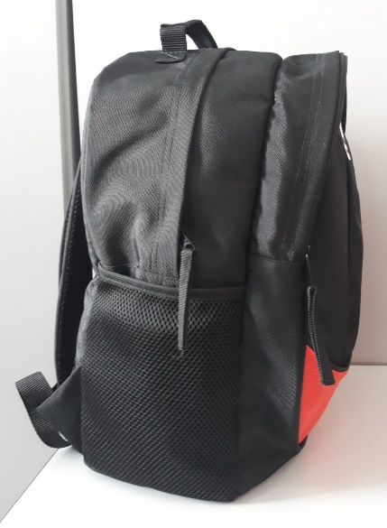 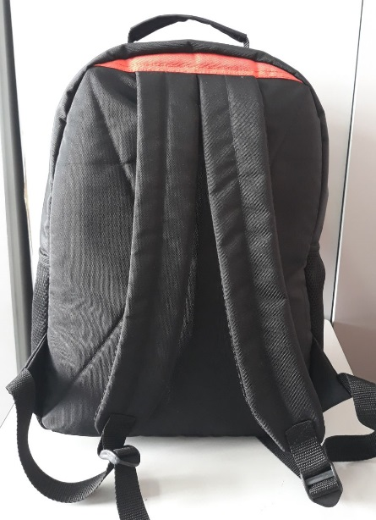 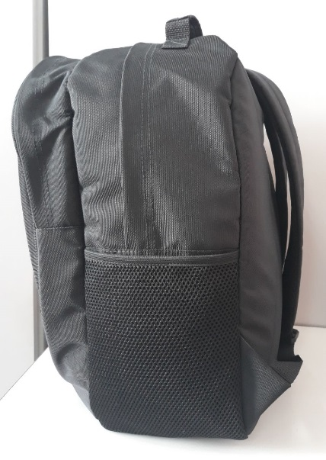 | La propuesta deberá considerar el tiempo de entrega, además necesariamente deberá presentar una muestra terminada con la tela y dimensiones solicitadas. | Oficinas de Visión Mundial - Llallagua
2295 | Pza. | Mochilas | MOCHILA ESCOLAR en tela lona americana. Dimensiones: Altura 35 cm, de ancho 30 cm, base 20 cm. Diseño: Con dos divisiones, con bolsillos a los costados y uno frontal, con dos sujetadores regulabless y esponjados con costura reforzada. Colores: color predominante negro y combinaciones con anaranjado Artes: logotipo bordado en dimenciones 8 cm x 4.5 cm
3000
 |  |  | Bordados.- El logotipo deberá bordarse el los colores que se muestran en la imagen, las dimensiones del bordado son 8 cm x 4.5 cm.

Chayanta
SOLICITUD PDA CHAYANTA
CANTIDAD | UNIDAD | DENOMINACION | ESPECIFICACION TECNICA Y TALLAS | IMAGEN REFERENCIAL | OBSERVACIONES | LUGAR DE ENTREGA
389 | Pieza | Mochilas | MOCHILA ESCOLAR en tela lona americana. Dimensiones: Altura 30 cm, de ancho 30 cm, base 15 cm. Diseño: Con dos divisiones, con bolsillos a los costados y uno frontal, con dos sujetadores regulabless y esponjados con costura reforzada. Colores: color predominante NEGRO y combinaciones con PLOMO Artes: logotipo bordado en dimenciones 8 cm x 4.5 cm |    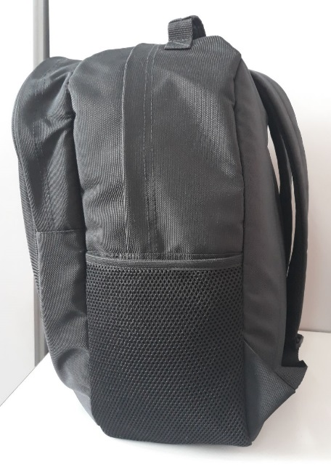 | La propuesta deberá considerar el tiempo de entrega, además necesariamente deberá presentar una muestra terminada con la tela y dimensiones solicitadas. | Oficinas de Visión Mundial - Llallagua
415 | Pieza | Mochilas | MOCHILA ESCOLAR en tela lona americana. Dimensiones: Altura 30 cm, de ancho 30 cm, base 15 cm. Diseño: Con dos divisiones, con bolsillos a los costados y uno frontal, con dos sujetadores regulabless y esponjados con costura reforzada. Colores: color predominante NEGRO y combinaciones con ANARANJADO Artes: logotipo bordado en dimenciones 8 cm x 4.5 cm
676 | Pza. | Mochilas | MOCHILA ESCOLAR en tela lona americana. Dimensiones: Altura 35 cm, de ancho 30 cm, base 20 cm. Diseño: Con dos divisiones, con bolsillos a los costados y uno frontal, con dos sujetadores regulabless y esponjados con costura reforzada. Colores: color predominante NEGRO y combinaciones con PLOMO Artes: logotipo bordado en dimenciones 8 cm x 4.5 cm
734 | Pza. | Mochilas | MOCHILA ESCOLAR en tela lona americana. Dimensiones: Altura 35 cm, de ancho 30 cm, base 20 cm. Diseño: Con dos divisiones, con bolsillos a los costados y uno frontal, con dos sujetadores regulabless y esponjados con costura reforzada. Colores: color predominante NEGRO y combinaciones con ANARANJADO Artes: logotipo bordado en dimenciones 8 cm x 4.5 cm
396 | Pza. | Mochilas | MOCHILA ESCOLAR en tela lona americana. Dimensiones: Altura 45 cm, de ancho 30 cm, base 20 cm. Diseño: Con dos divisiones, con bolsillos a los costados y uno frontal, con dos sujetadores regulabless y esponjados con costura reforzada. Colores: color predominante NEGRO y combinaciones con PLOMO Artes: logotipo bordado en dimenciones 8 cm x 4.5 cm
390 | Pza. | Mochilas | MOCHILA ESCOLAR en tela lona americana. Dimensiones: Altura 45 cm, de ancho 30 cm, base 20 cm. Diseño: Con dos divisiones, con bolsillos a los costados y uno frontal, con dos sujetadores regulabless y esponjados con costura reforzada. Colores: color predominante NEGRO y combinaciones con ANARANJADO Artes: logotipo bordado en dimenciones 8 cm x 4.5 cm
3000
 |  |  | Bordados.- El logotipo deberá bordarse el los colores que se muestran en la imagen, las dimensiones del bordado son 8 cm x 4.5 cm.

